상품제안서
[국내생산]심플라이프 믹스매치 명함지갑(클리어) | 상품코드: F25182

 |  |  |  |  |  |  | 02-412-0044 | www.easy1.co.kr
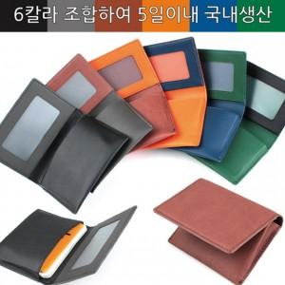

【상세/제작정보】

【인쇄/포장옵션】 | / 포장지포장

【공급단가】 | 수량 | 100~ | 300~ | 500~ | 1,000~ | 3,000~
*VAT별도 | 단가 | 5,750원 | 5,650원 | 5,520원 | 5,380원 | 5,290원

【상품 URL】 | http://www.easy1.co.kr/src/goods_detail.php?gdno=25182

